상품제안서
어프로치 베이직 플래너 (퀄리티 페이퍼) | 상품코드: F06102

 |  |  |  |  |  | 02-412-0044 | www.easy1.co.kr
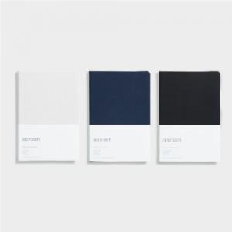

【상세/제작정보】 | 500권 이하 주문시 50,000원의 인쇄비가 추가됩니다.

【인쇄/포장옵션】 | 불박 / OPP(비닐)

【공급단가】 | 수량 | 50~ | 300~ | 1,000~ | 2,000~
*VAT별도 | 단가 | 13,480원 | 12,980원 | 12,480원 | 11,980원

【상품 URL】 | http://www.easy1.co.kr/src/goods_detail.php?gdno=6102

